vscodeGit
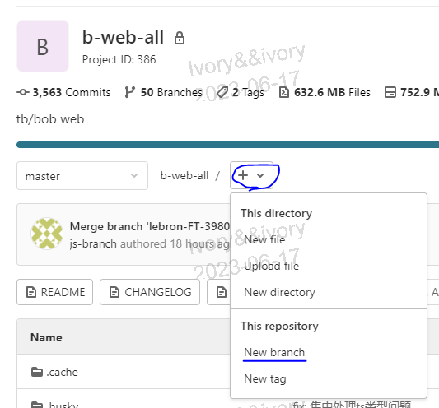
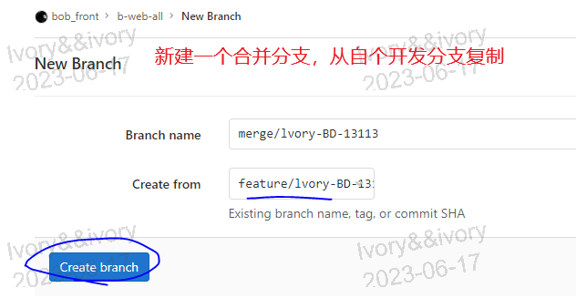
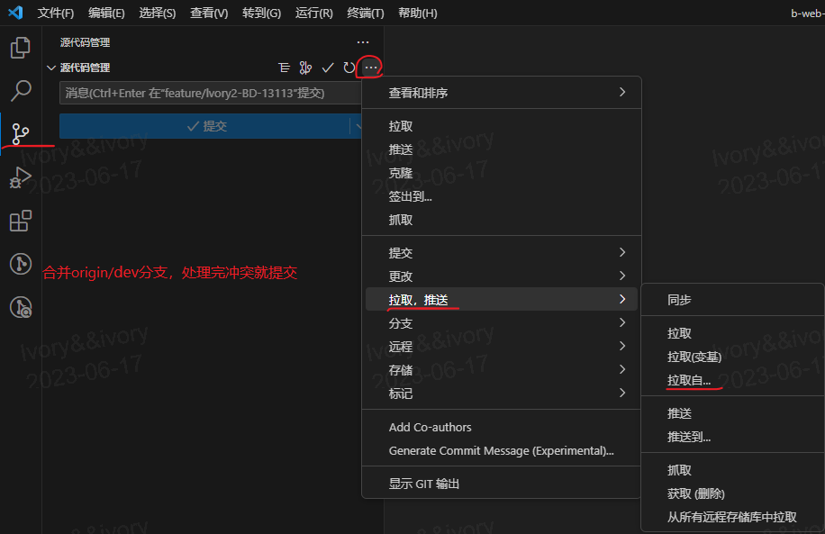
手把手教你在VSCode中使用Git | https://blog.csdn.net/sinat_16643223/article/details/111713296

提交合并请求显示冲突解决方案
合并分支命名 | merge/lvory-BD-13113

